Sheet1
附件一：
广东外语外贸大学北校区绿化改造项目报价表
报价单位（公章）：
序号 | 整改位置 | 项 目 | 规格（CM) | 单位 | 数量 | 单价 | 金额 | 备注（要求）
1 | 附中前至医务室前河两侧天门冬花基换种 | 勒杜鹃 | 高*冠：150*50，每株3个分枝以上 | 盆 | 376 |  |  | 共47个花基，8盆/个
2 |  | 泥碳土 | 20斤/袋 | 袋 | 235 |  |  | 47个花基，每个花基加5袋泥碳土。要求：将花基中的原泥及花草挖起（须挖深30cm），将泥碳土加入混合后回填，将原花草及垃圾清走。
3 |  | 改良种植泥 |  | M3 | 14.1
4 | 医务室至保卫处小桥处河两侧花基换种 | 紫花芦莉 | 5斤袋，高26-30以上，每袋3株以上 | 袋 | 1360 |  |  | 共68个花基，每个花基种20袋
5 |  | 泥碳土 | 20斤/袋 | 袋 | 340 |  |  | 68个花基，每个花基加5袋泥碳土。要求：将花基中的原泥及花草挖起（须挖深30cm），将泥碳土加入混合后回填，将原花草及垃圾清走。
6 |  | 改良种植泥 |  | M3 | 20.4
7 | 六教东侧黄金叶花基换种 | 福建茶 | 7斤袋，高26-30以上，每袋3株以上 | 袋 | 2628 |  |  | 共约73M2，每M2种36袋
8 |  | 换种植泥 | 疏松的种植泥 | M3 | 21.9 |  |  | 共约73M2，填泥厚度30cm
9 |  | 挖表层泥 |  | M3 | 21.9 |  |  | 将花基中的原泥及花草挖除并清运，挖深30cm
10 | 六教南侧黄金叶花基换种 | 福建茶 | 7斤袋，高26-30以上，每袋3株以上 | 袋 | 2448 |  |  | 共约68M2，每M2种36袋
11 |  | 非洲茉莉球 | 高*冠：130*90，长势茂盛 | 盆 | 18 |  |  | 地块长41米，株距2.5米
12 |  | 增加种植泥 | 疏松的种植泥 | M3 | 6 |  |  | 增加种植泥68M2*8cm=6M3，将原花草清除并运走
15 | 运输费、机械费、人工费、税费、管理费等
16 | 合计（综合报价）
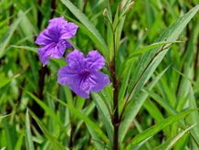
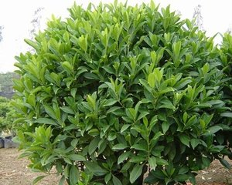
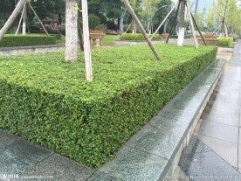
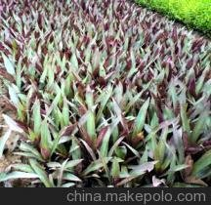

 | 紫花芦莉 | 非洲茉莉球 福建茶（绿篱） |  |  |  |  | 蚌 花

